Algemene toelichting
 | 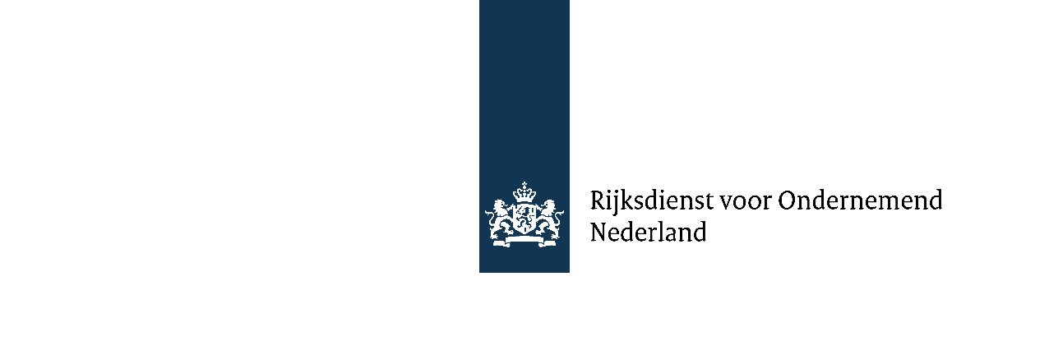
Het format voor de projectbegroting is een verplicht format. Indien er meer projectdeelnemers zijn, kunt u het betreffende tabblad kopiëren en invullen.

Versie 2.3 februari 2026

